F02.CFG-Paths
 |  | VVSS, Info Romana, 2025-2026

F02. cautarea filmelor care au un anumit regizor (sau parti din numele regizorului).

F02. Covered source code |  |  | F02. Control Flow Graph (CFG) | F02. Cyclomatic Complexity (CC)

public void consuma(Reteta reteta) { // P1: Verificare stoc global if (!areSuficient(reteta)) { throw new InsufficientStockException( "Stoc insuficient pentru reteta produsului cu id=" + reteta.getId()); } // P2: Verificare existență listă ingrediente (pentru a crește CC) if (reteta.getIngrediente() == null) { return; } // P3: Structură repetitivă (Loop) for (IngredientReteta e : reteta.getIngrediente()) { // P4: Verificare validitate ingredient (pentru a crește CC) if (e.getCantitate() > 0) { String ingredient = e.getDenumire(); double necesar = e.getCantitate(); // Apel către metoda extrasă (fără imbricare) proceseazaScadereStoc(ingredient, necesar); } } }

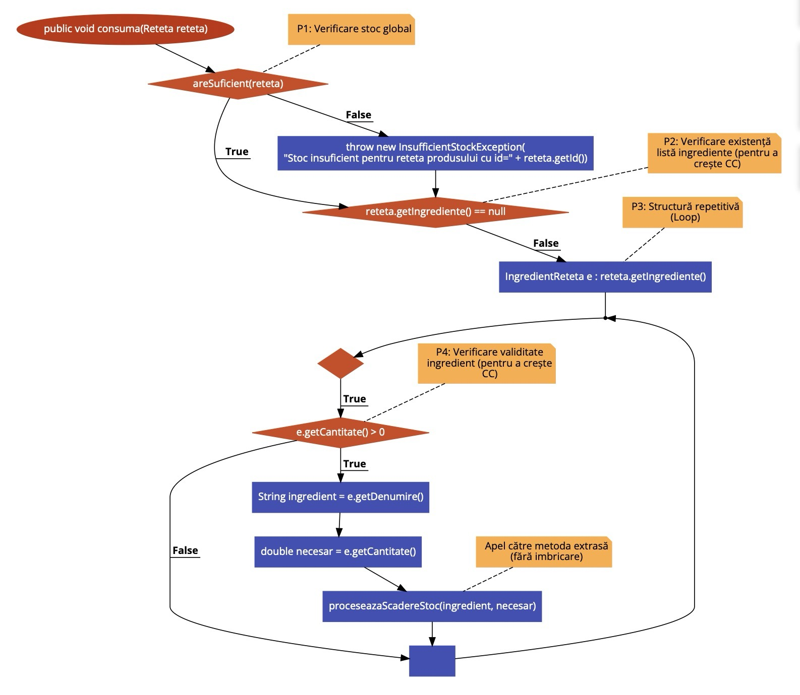
Line No. | Source code |  | Se va insera CFG asociat codului sursa testat (poza, diagrama, etc.). | CC1 = No. of regions = |  | 5
Req02_L01 | … |  |  | CC2 = Edges - Nodes + 2 = |  | 5
Req02_L02 | … |  | <Req02 CFG > | CC3 = No. of Conditions + 1 = |  | 5
Req02_L03 | …
... | …
.. | … |  |  | F02. Individual Paths
... | …
 |  |  |  | Path No. | Path
 |  |  |  | F02_P01 | 1(T)-2
 |  |  |  | F02_P02 | 1(F)-3(T)-4
 |  |  |  | F02_P03 | 1(F)-3(F)-5(F)-8
 |  |  |  | F02_P04 | 1(F)-3(F)-5(T)-6(F)-5(F)-8
 |  |  |  | F02_P05 | 1(F)-3(F)-5(T)-6(T)-7-5(F)-8
 |  |  |  |  | …

